Test Environment
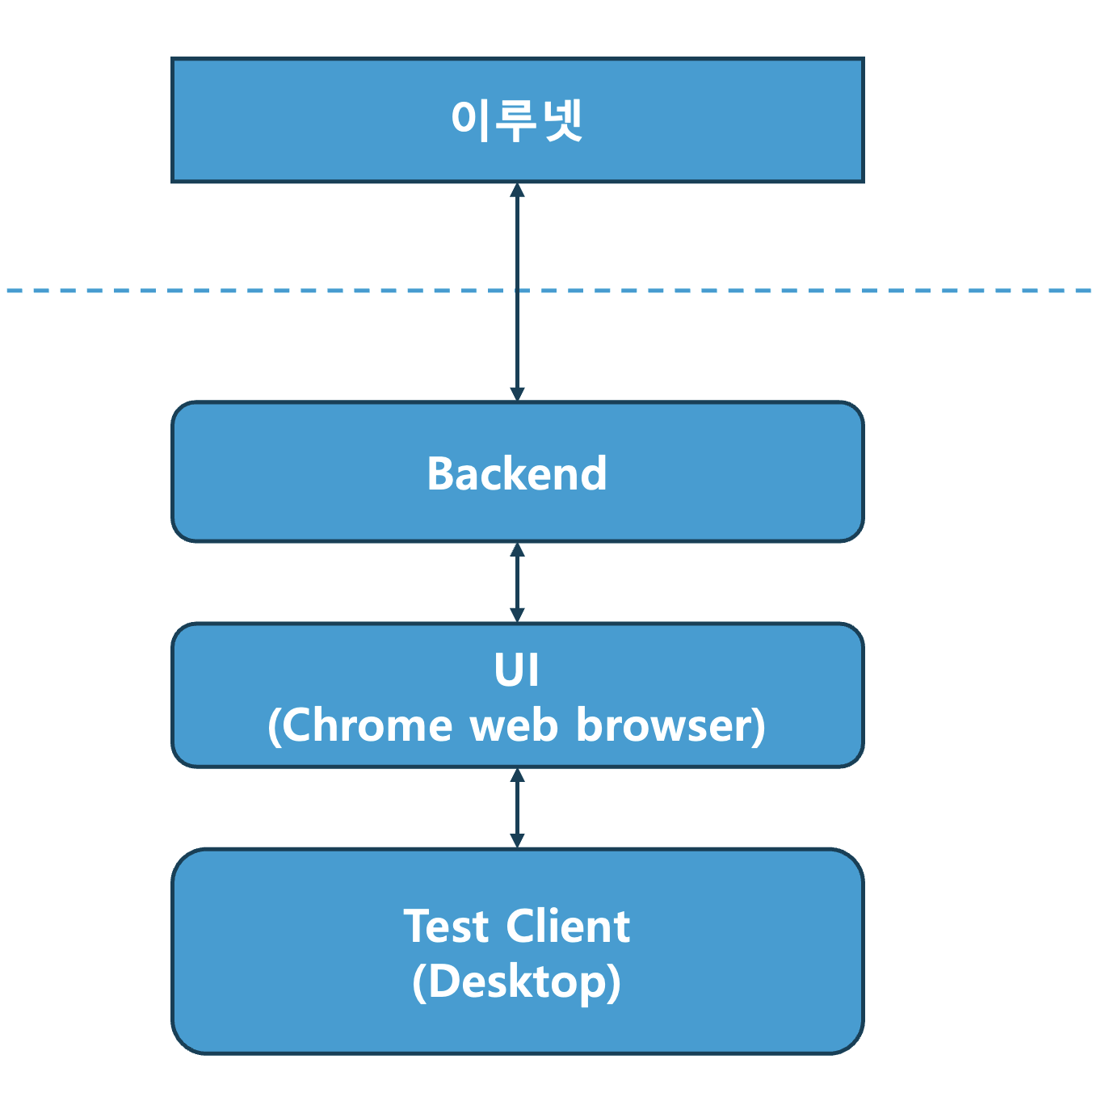
Test Environment
Test Client는 데스크탑 환경에서 테스트를 진행한다. web browser는 Chrome을 사용한다.

